表紙
 |  |  | （案の１）

毎月勤労統計調査地方調査結果速報

 | ～秋田県の賃金、労働時間及び雇用の動き～

 | 令和５年２月分

 | 付 特別給与（年末賞与）の調査結果

 |  |  | 今月の動き

 |  |  |  | ※調査産業計・事業所規模５人以上
 | １ | 現 金 給 与 総 額 | 234,344円 | （ 前年同月比 | ２．０％ 増 ）
 | ２ | 実 質 賃 金 指 数 | 83.2 | （ 前年同月比 | １．５％ 減 ）
 | ３ | 総 実 労 働 時 間 | 140.4時間 | （ 前年同月比 | ０．４％ 増 ）
 | ４ | 常用雇用指数 | 99.7 | （ 前年同月比 | ０．６％ 増 ）

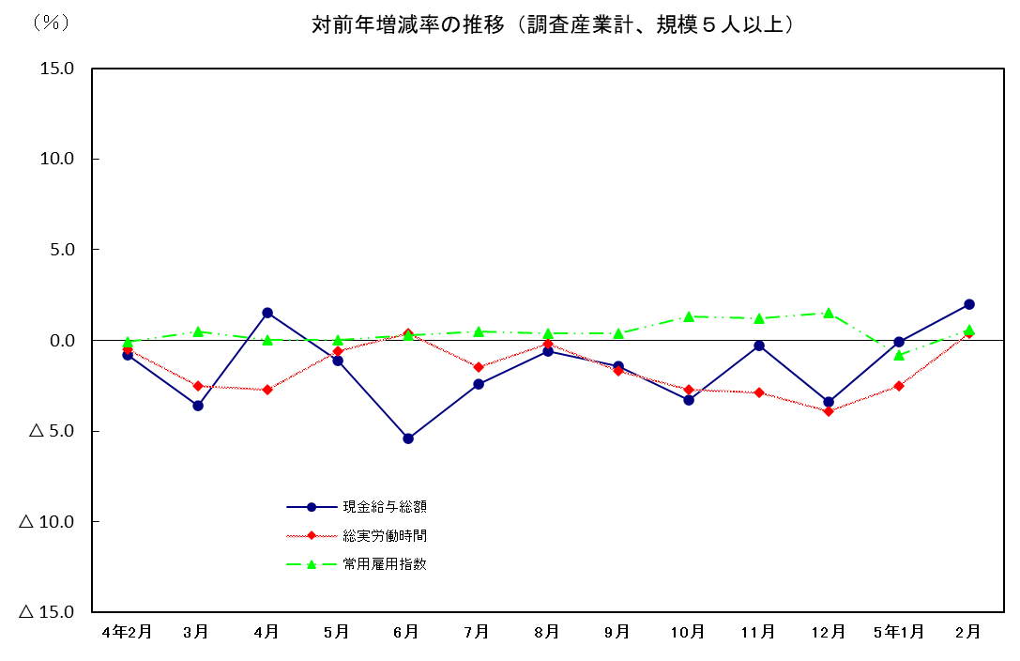
対前年増減率の推移（調査産業計、規模５人以上）
 | 1 | 1 | 1

 | 2023-04-28

 | 秋 田 県

